Profil_Aplikasi
Profil Aplikasi Sasaran (isi dulu, sebelum menilai ancaman)
Isi sel kuning. Baris abu-abu 'Cth' adalah CONTOH dari aplikasi fiktif perpustakaan (SIPUS), bukan jawaban Anda. Tulis singkat dan jelas; 1–2 kalimat per sel sudah cukup. Profil ini dipakai sebagai konteks untuk sheet STRIDE_DREAD_Template.

A. Ringkasan sistem
Nama sistem | FindServices: Marketplace Layanan Jasa Lokal Terdekat (Laravel 12 + Inertia.js/Vue 3 + MySQL) |  |  |  | Nama aplikasi + versi atau folder. Cth: 'SIPUS: peminjaman buku perpustakaan kampus (PHP + MySQL)'.
Tujuan | Aplikasi web marketplace untuk menghubungkan pelanggan (Customer) dengan penyedia jasa lokal (Provider/Tukang) berbasis radius jarak geolokasi (Haversine), negosiasi pemesanan, pembayaran Midtrans, dan chat real-time. |  |  |  | Aplikasi ini dipakai untuk apa, dan oleh siapa? 1–2 kalimat.
Teknologi | Backend: Laravel 12 (PHP 8.3); Frontend: Vue 3 + Inertia.js + Tailwind CSS; Database: MySQL; Realtime: Laravel Reverb (WebSocket port 8080); Gateway: Midtrans Snap API; Tunnel: Cloudflare. |  |  |  | Bahasa/framework, database, server, perangkat. Cth: 'PHP 8 + MySQL di Apache; front-end HTML + JavaScript'.
Cara kerja ringkas | Pelanggan mencari jasa berdasarkan kategori atau lokasi terdekat lalu membuat pesanan (booking). Penyedia jasa meninjau, menyepakati harga final, dan mengonfirmasi pesanan. Pelanggan membayar via Midtrans Gateway atau Tunai, berkomunikasi via chat real-time Reverb, dan memberikan ulasan setelah selesai. |  |  |  | Ceritakan perjalanan data: pengguna melakukan apa → aplikasi memproses apa → data disimpan di mana. 3–4 kalimat.
Ruang lingkup analisis | Analisis arsitektur, konfigurasi environment (.env), dan source code backend (controller, route, model, middleware, events) repositori FindServices melalui static code review dan threat modeling tanpa melakukan serangan aktif (non-destructive). |  |  |  | Bagian mana yang Anda analisis dan dari sumber apa (membaca kode, dokumentasi, mengamati). Tulis bahwa Anda TIDAK menyerang sistem.

B. Komponen dan aset (isi minimal 4 baris)
Komponen = bagian-bagian aplikasi. Aset = hal bernilai yang harus dilindungi. Catatan keamanan = kelemahan atau kekhawatiran yang Anda lihat, boleh singkat.
ID | Komponen | Peran (tugasnya) | Aset yang dilindungi | Catatan keamanan singkat
Cth | Form login mahasiswa | Memeriksa NPM dan password lalu membuat sesi | Akun mahasiswa; kerahasiaan password | Belum ada batas percobaan login
K1 | Modul Autentikasi & Akun (Auth & ProfileController) | Registrasi, login sesi, update profil, dan upload avatar pengguna | Kredensial akun, password hash bcrypt, token sesi, data profil pribadi | Atribut 'role' sempat terbuka di mass assignment model User; SESSION_ENCRYPT default false
K2 | Modul Pemesanan & Alur Status (BookingController) | Membuat booking, validasi kuota harian, konfirmasi status, dan deal harga final | Integritas transaksi pesanan, validitas kesepakatan harga, jadwal kerja provider | Pengecekan hak akses auth()->id() di updateStatus sempat dinonaktifkan (potensi BOLA/IDOR)
K3 | Modul Gateway Pembayaran (PaymentCallbackController) | Request token Snap Midtrans dan memproses webhook callback status pembayaran | Integritas status lunas booking, verifikasi finansial, Server Key Midtrans | Route webhook CSRF-exempt; verifikasi SHA512 rentan bypass bila Server Key kosong di env
K4 | Modul Marketplace & Geolokasi (MarketplaceController) | Katalog jasa dengan filter kategori, harga, rating, dan radius Haversine | Ketersediaan layanan database server, privasi koordinat lokasi latitude/longitude | Kalkulasi rumus Haversine intensif CPU tanpa caching database berisiko Denial of Service
K5 | Modul Manajemen Jasa & Galeri (ServiceController) | Publikasi jasa, deskripsi layanan, tarif minimum/maksimum, dan galeri foto | Integritas data katalog jasa publik, kapasitas penyimpanan disk server | Batas upload 10MB hanya validasi tipe MIME dasar tanpa inspeksi mendalam file biner
K6 | Modul Percakapan Realtime (ChatController & Reverb) | Pengiriman pesan teks instan, penandaan dibaca, dan soft delete pesan chat | Kerahasiaan percakapan pribadi antar pengguna, ketersediaan daemon WebSocket | Endpoint /api/test-latency tanpa autentikasi berpotensi membanjiri channel Reverb (DoS)
K7 | Modul Ulasan & Rating (Review & BookingController) | Menyimpan penilaian rating bintang, ulasan teks, dan foto bukti pengerjaan jasa | Reputasi provider, integritas skor rating jasa, konten review publik | Input teks review rentan Stored XSS jika dirender mentah (v-html) tanpa sanitasi HTML
K8 | Modul Administrasi & Pengaduan (Admin Controllers) | Manajemen kategori jasa, penanganan laporan keluhan user, dan restore data | Hak akses administrator platform, integritas master kategori, data laporan pengaduan | AdminMiddleware mengandalkan field role pada model User; route admin harus steril dari bypass
K9 | Modul Notifikasi Pengguna (NotificationController) | Mengirim notifikasi pesanan, pembayaran, dan ulasan ke database dan email | Kerahasiaan pemberitahuan transaksi, keandalan pengiriman antrean mail/notif | Kredensial SMTP Gmail di .env harus dilindungi dari pembacaan pihak ketiga
K10 | Penyimpanan Database & Sesi (MySQL Database Engine) | Menyimpan tabel users, services, bookings, chats, reviews, reports, dan sessions | Integritas dan kerahasiaan seluruh rekaman basis data relasional aplikasi | Perlu prepared statement konsisten dan enkripsi sesi agar terhindar dari SQLi dan session hijacking

C. Aliran data (DFD level-0) (isi minimal 4 baris)
Aliran data = data berpindah dari mana ke mana. Pada kolom terakhir tulis 'Ya (TB-1)' bila melewati trust boundary (lihat bagian D), atau 'Tidak'.
ID | Dari → ke | Data yang mengalir | Protokol | Melewati trust boundary?
Cth | Browser mahasiswa → form login | NPM dan password | HTTP POST (belum HTTPS) | Ya (TB-1)
F1 | Browser Customer -> Web Router (Form Login / Registrasi) | Email, password, nama lengkap, nomor telepon, session cookie | HTTPS (TLS via Cloudflare Tunnel) | Ya (TB-1 ke TB-2)
F2 | Browser Customer -> MarketplaceController (Pencarian Jasa) | Query keyword, filter kategori, koordinat latitude/longitude, radius km | HTTPS GET | Ya (TB-1 ke TB-2)
F3 | Browser Customer -> BookingController (Form Pemesanan Jasa) | Service ID, tanggal booking, jam, lokasi alamat, catatan, metode bayar | HTTPS POST | Ya (TB-1 ke TB-2)
F4 | Browser Provider -> BookingController (Konfirmasi Status Pesanan) | Booking ID, status baru (confirmed/in_progress), agreed_price deal | HTTPS PATCH | Ya (TB-1 ke TB-2)
F5 | BookingController -> Midtrans Snap API (Permintaan Token Bayar) | Order ID unik, gross_amount (final_price + fee), identitas user, Server Key | HTTPS POST (TLS 1.3) | Ya (TB-3 ke TB-1)
F6 | Midtrans Gateway -> PaymentCallbackController (Webhook Callback) | order_id, status_code, gross_amount, signature_key, transaction_status | HTTP/HTTPS POST (/api/midtrans/callback) | Ya (TB-1 ke TB-2)
F7 | Browser Pengguna -> ChatController (Kirim Pesan Chat) | receiver_id (hashids), pesan teks, service_id, booking_id referensi | HTTPS POST | Ya (TB-1 ke TB-2)
F8 | Chat & Booking Controller -> Laravel Reverb (WebSocket Broadcast) | Event MessageSent / BookingStatusUpdated, payload data JSON serial | TCP WebSocket Internal (localhost:8080) | Ya (TB-3 ke TB-4)
F9 | Controller Aplikasi -> MySQL Database (findservices) | SQL queries (SELECT, INSERT, UPDATE tabel users, bookings, chats, reviews) | TCP MySQL port 3306 | Ya (TB-3 ke TB-5)
F10 | Controller Aplikasi -> Storage Disk Lokal (storage/app/public) | File biner gambar avatar, galeri jasa, bukti laporan/review (.webp) | Local Filesystem I/O | Ya (TB-3 ke TB-5)

D. Trust boundary (isi minimal 2 baris)
Trust boundary = batas antara bagian yang dipercaya dan yang kurang dipercaya. Contoh: browser pengguna ↔ server; aplikasi ↔ database; aplikasi ↔ layanan pihak ketiga.
ID | Batas (bagian A ↔ bagian B) | Mengapa penting
Cth | Browser mahasiswa ↔ server web | Siapa pun di internet dapat mengirim request; server tidak boleh langsung percaya pada input.
TB-1 | Browser Pengguna (Internet Publik) <-> Perimeter Jaringan / Cloudflare Ingress | Siapa pun di internet dapat mengirim request sembarang; seluruh data input dari luar tidak boleh dipercaya dan wajib divalidasi serta diautentikasi.
TB-2 | Perimeter Jaringan / Web Routing <-> Logika Aplikasi Laravel Core | Memisahkan lapisan routing publik/reverse proxy dengan proses bisnis internal; memvalidasi CSRF token, session cookie, dan middleware otorisasi.
TB-3 | Logika Aplikasi Laravel <-> Layanan Pihak Ketiga (Midtrans Gateway) | Pertukaran data finansial sensitif; webhook eksternal harus diverifikasi tanda tangan kriptografisnya (SHA512) agar tidak dapat dipalsukan peretas.
TB-4 | Aplikasi Laravel (PHP Worker) <-> WebSocket Daemon (Laravel Reverb) | Komunikasi real-time dua arah; Reverb berjalan sebagai daemon background port 8080 yang rentan kehabisan resource jika dibanjiri event tanpa rate limit.
TB-5 | Proses Aplikasi Laravel <-> Media Penyimpanan Persisten (MySQL & Local Storage) | Menyimpan aset paling berharga (kredensial hash, sesi, transaksi, file upload). Perlu isolasi direktori dan prepared statements untuk mencegah kebocoran data.

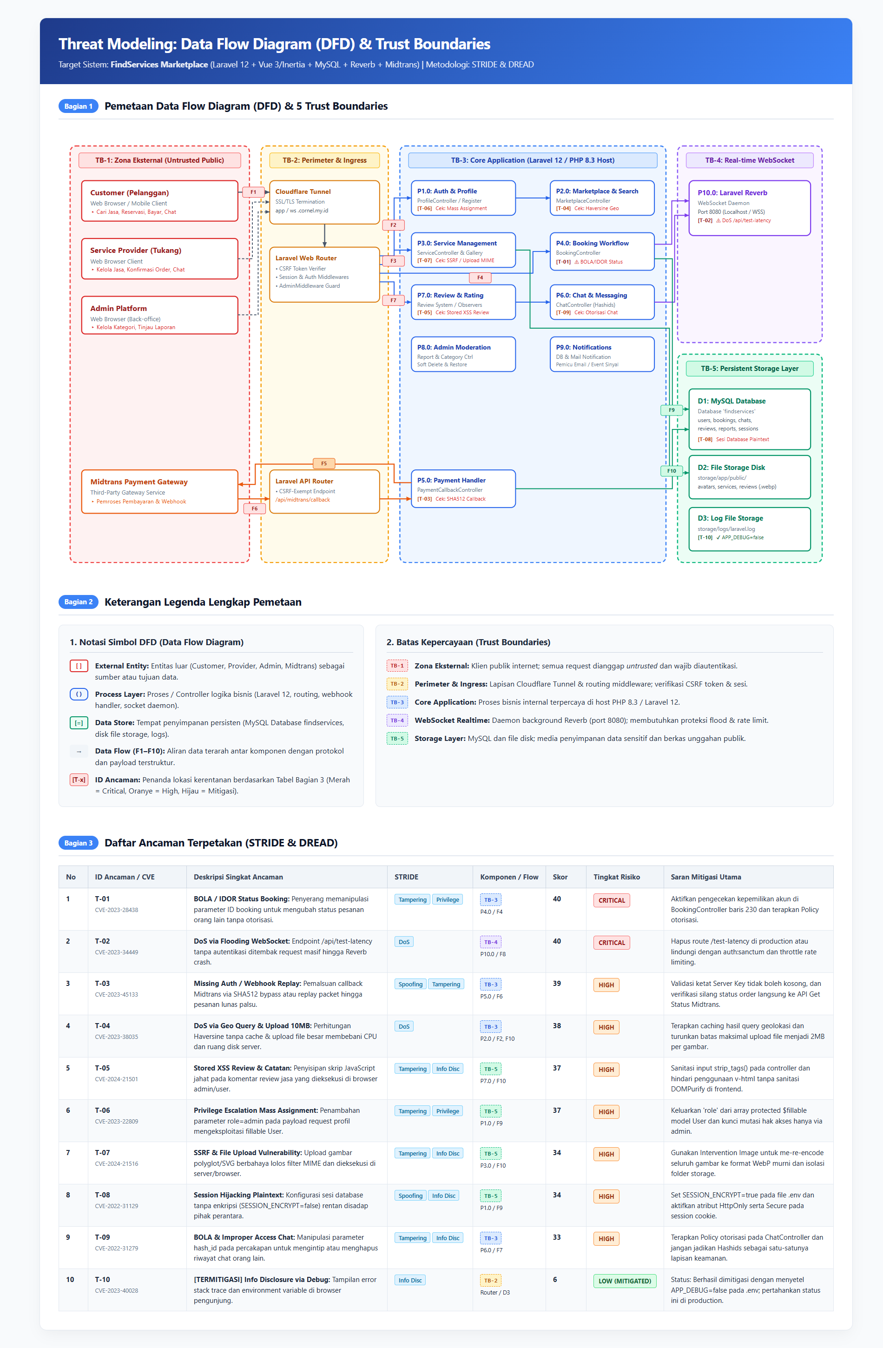
E. Sketsa DFD (dianjurkan)
Gambar sederhana: kotak = komponen atau pengguna, panah = aliran data (beri nomor F1, F2, …), garis putus-putus merah = trust boundary. Cara cepat: gambar di kertas lalu foto, atau pakai draw.io / PowerPoint. Tempel dengan Insert → Pictures → This Device.
Tempel gambar DFD di area ini

Ringkasan
Ringkasan Hasil (otomatis; tidak perlu diisi)
Jumlah ancaman per level risiko
Level Risiko | Jumlah ancaman
CRITICAL | 2
HIGH | 7
MEDIUM | 0
LOW | 1
Total ternilai | 10

Kategori STRIDE | Jumlah ancaman
Spoofing | 2
Tampering | 6
Repudiation | 0
Information Disclosure | 5
Denial of Service | 2
Elevation of Privilege | 2

Indikator | Nilai
Rata-rata total DREAD | 33.8
Skor DREAD tertinggi | 40
Ancaman prioritas 1 | Penyerang yang terautentikasi memanipulasi parameter order_id pada endpoint status booking di BookingController tanpa verifikasi kepemilikan akun, sehingga dapat mengubah status pesanan milik pengguna lain secara sepihak.

